Instruktion
Välkommen till Bokföringsmallen!

Hur mallen används

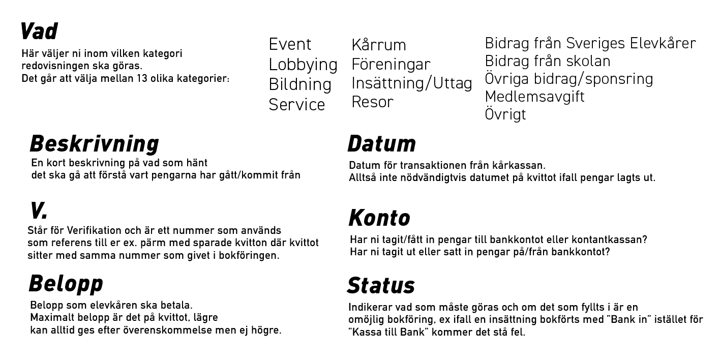
Vad | Beskrivning | Datum | v. | Konto | Belopp | Status | Termer
Event | Kärleksveckan, rosor | 2019-02-12 | 1 | Bank ut | 1,337.00 kr | Rätt | Kassa in | Kontanter som ni får in
 |  |  |  |  |  |  | Kassa ut | Kontanter ni blir av med
 |  |  |  |  |  |  | Bank in | Överföring till ert bankkonto
 |  |  |  |  |  |  | Bank ut | Överföring från ert bankkonto
 |  |  |  |  |  |  | Kassa till Bank | Insättning av kontanter
 |  |  |  |  |  |  | Bank till Kassa | Uttag av kontanter

 |  |  |  |  |  |  | Event | Ett event ni anordnar med kåren
 |  |  |  |  |  |  | Lobbying | Lobbyingverksamhet, för att påverka makthavare eller ex. bidra till välgörenhet
 |  |  |  |  |  |  | Bildning | Ex. inhyrning av föreläsare, för att ge era medlemmar kunskap utöver skolan
 |  |  |  |  |  |  | Service | Ex. försäljning av kårartiklar, kaffe, fika, och saker som ni gör för att erbjuda era medlemmar god service
 |  |  |  |  |  |  | Föreningar | Ex. Bidrag till föreningar, föreningsdagar, pengar som läggs för att främja föreningslivet på skolan
 |  |  |  |  |  |  | Insättning/Uttag | Förflyttning av pengar mellan bank och kontantkassa
 |  |  |  |  |  |  | Resor | Pengar som går till resor, ex till Upptakt.
 |  |  |  |  |  |  | Kårrum | Ex. inköp till kårrummet, hyra eller liknande
 |  |  |  |  |  |  | Bidrag från Sveriges Elevkårer | Det årliga bidraget från Sveriges Elevkårer
 |  |  |  |  |  |  | Bidrag från skolan | Eventuella bidrag från skolan
 |  |  |  |  |  |  | Övriga bidrag sponsring | Eventuella övriga bidrag/sponsring från företag/organisationer
 |  |  |  |  |  |  | Medlemsavgift | Om ni tar medlemsavgift
 |  |  |  |  |  |  | Övrigt | Om inköpet ej stämmer överens med någon utav ovanstående kategorier, var noga med bra beskrivning

Steg för steg

Bokföring av inköp

Steg 1.
Köp produkten och behåll kvittot.

Steg 2.
Fäst kvittot på en kvittoredovisningsblankett och gå in i bokföringsmallen.

Steg 3.
Om någon lagt ut privata pengar, anteckna på kvittot ifall det är överfört från kårens konto. Skriv in nästa "v." nummer i listan som är ledigt.

Steg 4.
Välj vilken kategori som produkten ingår i, är det till ett event/försäljning/kårrum etc.

Steg 5.
Skriv in datumet för transaktionen från kåren (ej från den som tidigare lagt ut), om den inte redan betalats kan ni betala direkt och skriva dagens datum.

Steg 6.
Fyll i konto, tar ni pengar från kontantkassan eller bankkontot? Är det en insättning eller uttag?

Steg 7.
Fyll i beloppet som kåren ska betala, får ej va högre än det angivet på kvittot.

Steg 8.
Dubbelkolla så att allt är rätt.

Statistik
Intäkter
Utgifter
 |  | Intäkter | Kostnader
 | Event | 0.00 kr | 0.00 kr
 | Lobbying | 0.00 kr | 0.00 kr
 | Bildning | 0.00 kr | 0.00 kr
 | Service | 0.00 kr | 0.00 kr
 | Föreningar | 0.00 kr | 0.00 kr
 | Bidrag från Sveriges Elevkårer | 0.00 kr | 0.00 kr
 | Bidrag från skolan | 0.00 kr | 0.00 kr
 | Övriga bidrag/sponsring | 0.00 kr | 0.00 kr
 | Medlemsavgift | 0.00 kr | 0.00 kr
 | Övrigt | 0.00 kr | 0.00 kr
 | Resor | 0.00 kr | 0.00 kr
 | Kårrum | 0.00 kr | 0.00 kr

Intäkter jämfört bokföringarna
INTÄKTER | Bokföring 1 | Bokföring 2 | Bokföring 3 | Bokföring 4
Event | 0 | 0 | 0 | 0
Lobbying | 0 | 0 | 0 | 0
Bildning | 0 | 0 | 0 | 0
Service | 0 | 0 | 0 | 0
Föreningar/Utskott | 0 | 0 | 0 | 0
Sveriges Elevkårer | 0 | 0 | 0 | 0
Bidrag skolan | 0 | 0 | 0 | 0
Övriga bidrag | 0 | 0 | 0 | 0
Medlemsavgift | 0 | 0 | 0 | 0
Övrigt | 0 | 0 | 0 | 0
Resor | 0 | 0 | 0 | 0
Kårrum | 0 | 0 | 0 | 0

KOSTNADER | Bokföring 1 | Bokföring 2 | Bokföring 3 | Bokföring 4
Event | 0 | 0 | 0 | 0
Lobbying | 0 | 0 | 0 | 0
Bildning | 0 | 0 | 0 | 0
Service | 0 | 0 | 0 | 0
Föreningar/Utskott | 0 | 0 | 0 | 0
Bidrag skolan | 0 | 0 | 0 | 0
Övriga bidrag | 0 | 0 | 0 | 0
Medlemsavgift | 0 | 0 | 0 | 0
Övrigt | 0 | 0 | 0 | 0
Kostnader jämfört bokföringarna
Resor | 0 | 0 | 0 | 0
Kårrum | 0 | 0 | 0 | 0

